2.Pivot vc
 |  |  |  |  |  |  |  | หมายเหตุ การประเมินความสอดคล้องของโครงการกับปัจจัยเป็นการดำเนินการเบื้องต้น สำหรับใช้เป็นข้อมูลประกอบการจัดทำโครงการสำคัญ
ชื่อโครงการ/การดำเนินงาน | ปีงบ
 | 2560 | 2561 | 2562 | 2563 | 2564 | 2565 | Grand Total
010302V01 |  |  |  | 1 | 7 | 1 | 9
010302F0101 |  |  |  |  | 3 | 1 | 4
010302F0102 |  |  |  | 1 | 4 |  | 5
010302V02 |  | 2 | 6 | 15 | 17 | 10 | 50
010302F0201 |  | 1 |  | 4 | 3 | 1 | 9
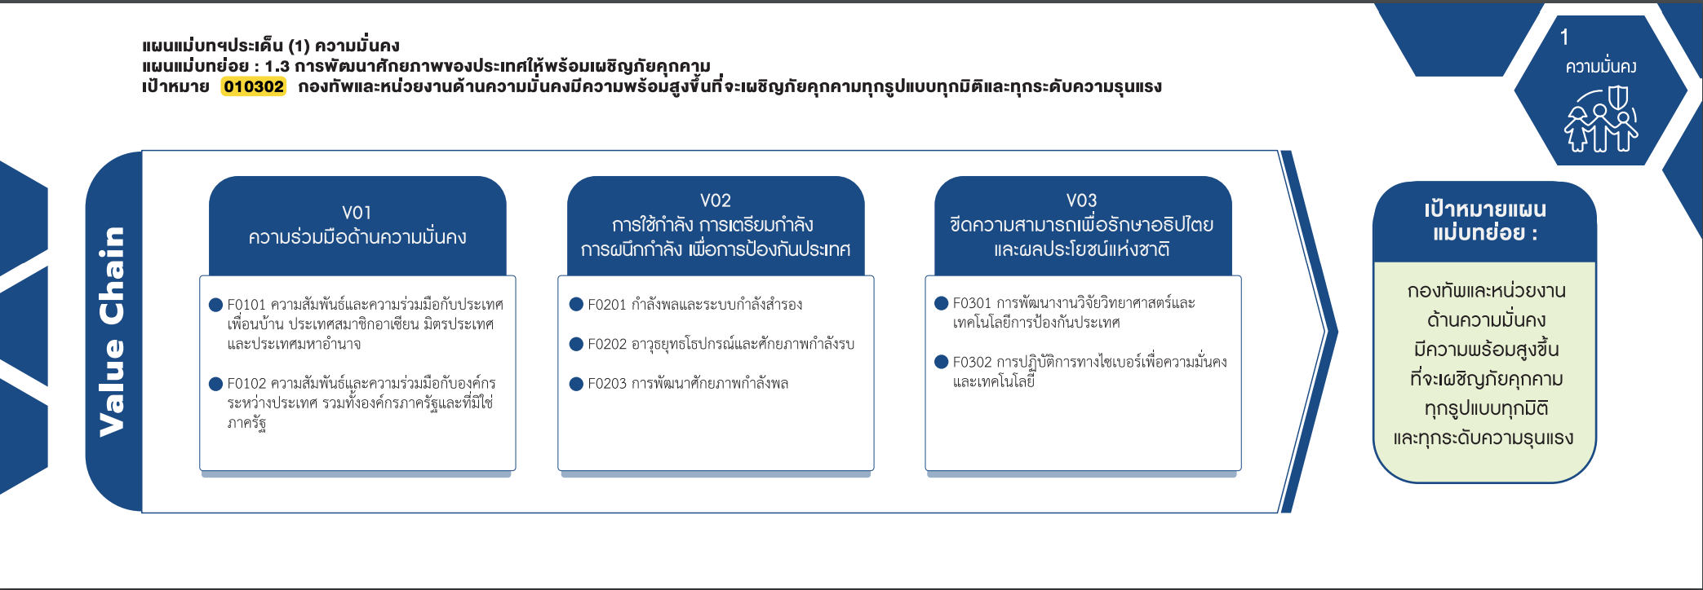
010302F0202 |  | 1 | 4 | 6 | 11 | 8 | 30
010302F0203 |  |  | 2 | 5 | 3 | 1 | 11
010302V03 | 1 | 4 | 1 | 19 | 19 | 1 | 45
010302F0301 | 1 | 3 |  | 19 | 11 |  | 34
010302F0302 |  | 1 | 1 |  | 8 | 1 | 11
Grand Total | 1 | 6 | 7 | 35 | 43 | 12 | 104

(9 โครงการ)
(4 โครงการ)
(30 โครงการ)
(34 โครงการ)
(11 โครงการ)
(11 โครงการ)
(5 โครงการ)
รวม 9 โครงการ
รวม 50 โครงการ
รวม 45 โครงการ

